Detalhamento_Avarias
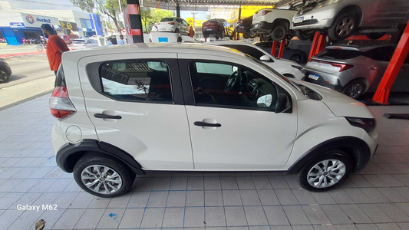
Detalhamento da Cobrança

Cliente | xxxx
Contrato: | xxxx

Placa: | RUB9G16 |  | VALOR TOTAL
Modelo: | MOBI LIKE 1.0 8V FLEX 4P C/AR |  | R$2,140.00
Cor: | BRANCO

1 | Pintura para-choque dianteiro | Valor | R$320.00
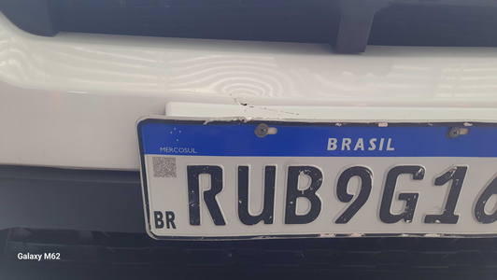

2 | Pintura para-choque dianteiro | Valor | R$320.00
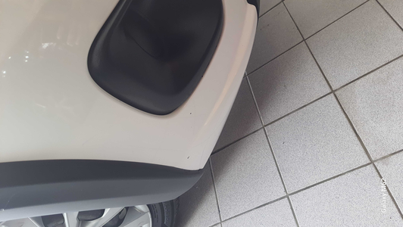

3 | Pintura para-choque dianteiro |  | R$320.00
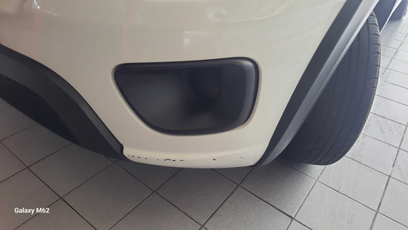

4 | Recuperação e pintura capô |  | R$420.00
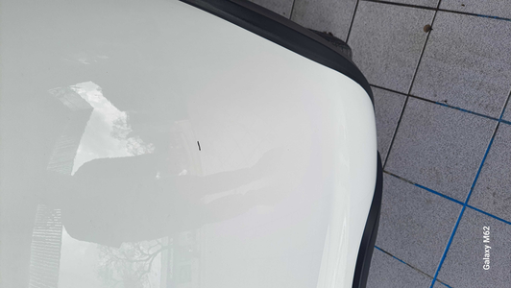

5 | Pintura do capô |  | R$340.00

6 | Recuperação e pintura porta dianteira direita |  | R$420.00
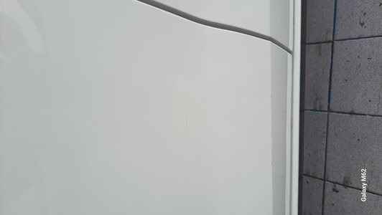

7 | CHECKLIST - Avaria reportada na peça 'porta_traseira_direita' (REVISAR) |  | R$0.00

